Dashboard
BLOCK 139

 | VERSION | 1.0.0

Chuyên Đề Phát Triển Web 1

Evidance
hinh1

hinh2

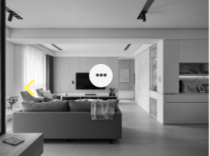
hinh3

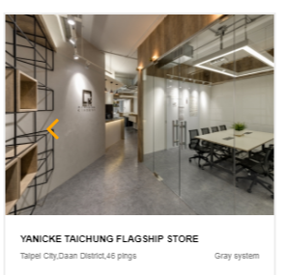
hinh4

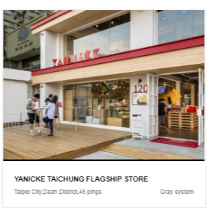
hinh5

